MCU串口协议测试
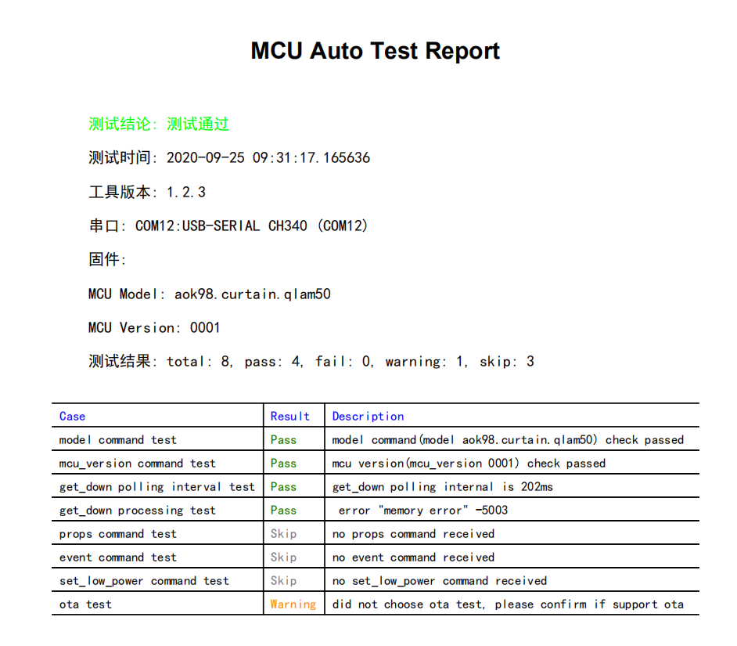
测试目的： | 为保证新版本固件严格按照串口协议来实现，防止在协议层面出现理解上错误导致的各类问题
测试方法： | 下载 MCU固件协议实现检测工具,地址如下，解压后按《MCU固件协议实现检测工具使用说明书》操作
 | 将生成pdf格式的报告截图贴到报告模板中
 | 使用过程中，任何问题请联系 miot-openhome@xiaomi.com
 | 说明：2019/6/1 日起，固件上线需要带测试报告，2019/07/01日起测试报告中所有测试项需要全部通过
 | MCU固件检查工具V1.2.2 | http://cdn.cnbj0.fds.api.mi-img.com/miio.files/commonfile_zip_3c3d1f35defabc94f20019a556d5e969.zip

《MIoT-Spec测试结果报告》
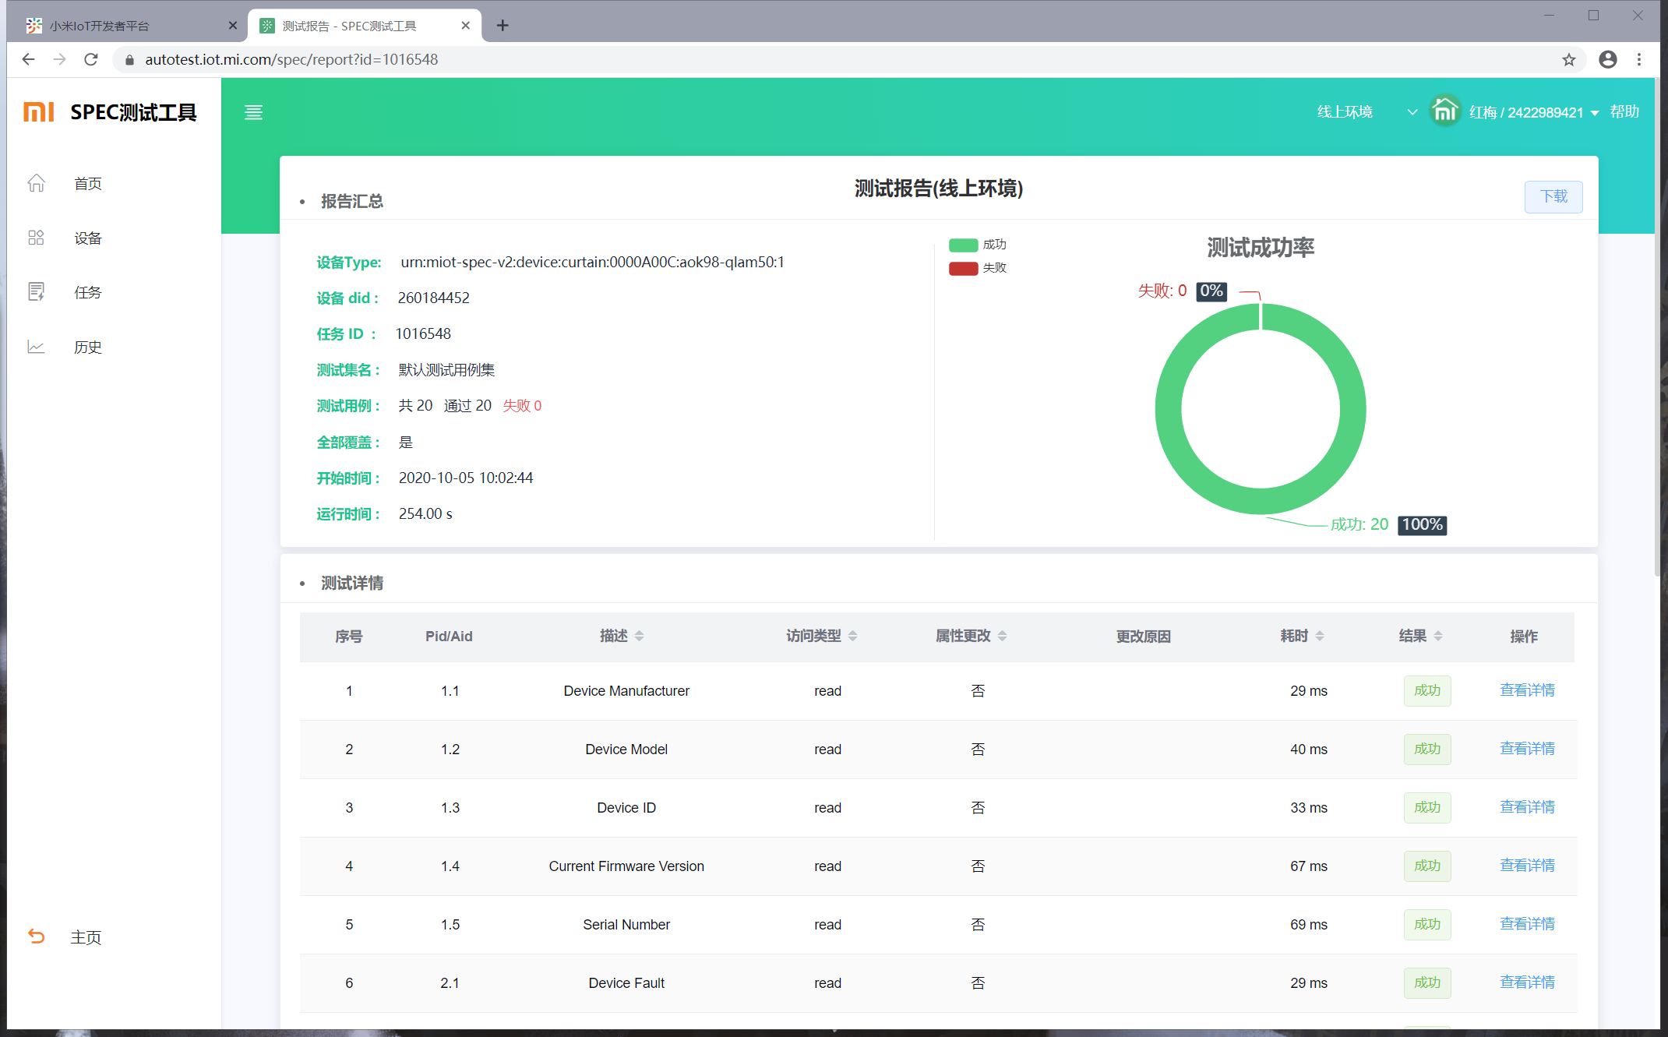
测试目的： | 为了规范厂商Spec接入产品的软件质量，确保产品完全按照Spec标准接入
测试方法： | MIoT-Spec测试工具和使用帮助文档，相关地址如下，
 | MIoT-Spec测试工具 | https://autotest.iot.mi.com/spec/main
 | MIoT-Spec测试工具使用帮助文档 |  | https://autotest.iot.mi.com/spec/helper
 | 将生成的测试报告链接和截图贴到报告模板中（链接获取方法：在MIoT-Spec测试工具打开测试报告页面，复制URL即可）
 | 使用过程中，任何问题请通过工单反馈
验收标准： | 2020/7/16日起，固件提测必须增加该测试报告，测试报告中所有测试项需要全部通过，并且“全部覆盖”字段为“是”
 | MIoT-Spec接入设备必须提供
 | 若新品不支持固件升级功能，请将”MIoT-Spec接入测试报告模板.xlsx“添加至产品上线申请所需提供的压缩文件中。（仅需在产品申请上线时提供1次）
 | 若产品支持固件升级功能，请将”MIoT-Spec接入测试报告模板.xlsx“添加至固件上线申请所需提供的压缩文件中。（首次提测固件和后续固件迭代，均需要提供该报告）

报告链接： | https://autotest.iot.mi.com/spec/report?id=1016548

报告截图：

OTA压力测试报告
测试目的： | 保证设备OTA升级成功率，避免升级变砖问题
测试方法： | OTA测试工具和使用帮助文档，相关地址如下，
 | 将生成html格式的报告截图和链接贴到报告模板中
 | 使用过程中，任何问题请提交工单反馈
 | OTA测试工具 | https://autotest.iot.mi.com/
 | OTA测试工具使用帮助文档 |  | https://autotest.iot.mi.com/ota/helper
验收标准： | 2020年3月23日起，开发者在提交测试时需要带上测试报告连接。3月23日~5月3日为试用期，平台只要求提供测试报告，不进行强制审核，
 | 预计5月4日起平台将会审核OTA压力测试报告，审核标准将会在试用期结束前另行通知
说明： | 若产品支持固件升级功能，请将”OTA测试报告模板.xlsx“添加至固件上线申请所需提供的压缩文件中。（首次提测固件和后续固件迭代，均需要提供该报告）
 | 若仅支持模组升级功能，请将”OTA测试报告模板.xlsx“添加至产品上线申请所需提供的压缩文件中。（仅需在产品申请上线时提供1次）
 | 若不支持固件升级功能，无需提供
报告地址： | https://autotest.iot.mi.com/ota/report?jobId=23667
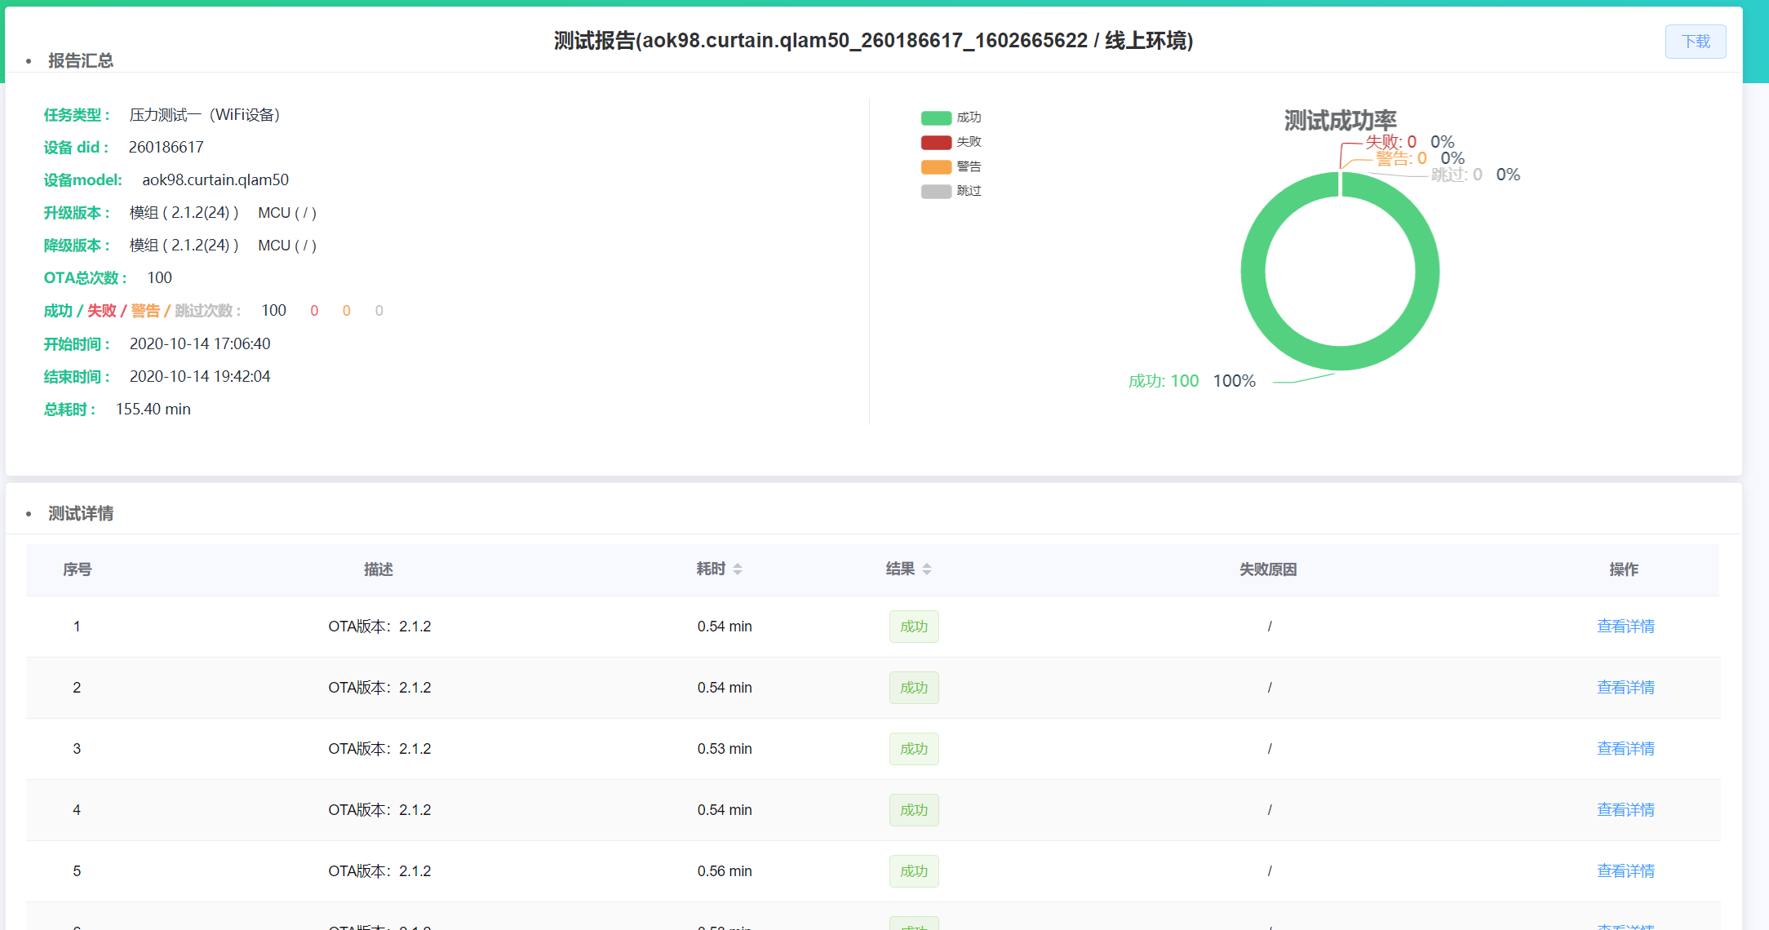
报告截图：

